DIMENSIONAMENTO - 3_a) b) c)
INPUT DATA | Xi | Yi | Zi
FORMULA | 10 | 32 | 20
 | 15 | 50 | 10
 | 18 | 59 | 25
 | 24 | 71 | 40
 | 30 | 90 | 27
 | 34 | 107 | 10
 | 40 | 125 | 27
DIAGRAMA DE DISPERSAO - regressao Linear

DIMENS. - EQ. POSICOES
 | INPUT DATA | q (carga electrica: C) | campo E (: V/m) |  |  | massa (electrao: Kg)
 | FORMULA | -1.602E-19 | -1.000E+00 |  |  | 9.110E-31
 | CONSTANTS | constante |  |  |  | constante
 | TITLE

TUBO DE THOMSON
 |  | x = d | x0 | v0x | t | ax
 |  | 5 | 0 | 2 | desaparece | 0

 |  | y = h | y0 | v0y | t | ay
 |  | 2 | 0 | 0 | desaparece | 1.759E+11

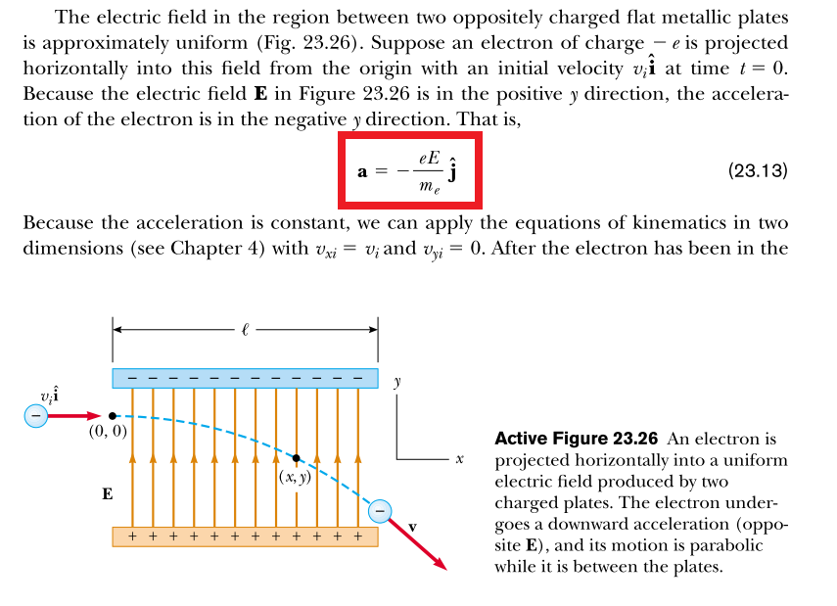
 | Sabendo: q, m, E, d, v0x
h (altura) | 5.496E+11

 | Sabendo: q, m, E, h, v0x
d (distancia) | 9.538E-06

DIMENS. - EQ. VELOCIDADE
 | INPUT DATA | q (carga electrica: C) | potencial diference V; [V] | massa (electrao: Kg)
 | FORMULA | -1.602E-19 | 1.000E+00 | 9.110E-31
 | CONSTANTS | constante |  | constante
 | TITLE
 |  |  | velocidade inicial vi; [m/s]
 |  |  | 0.000E+00
TUBO DE THOMSON

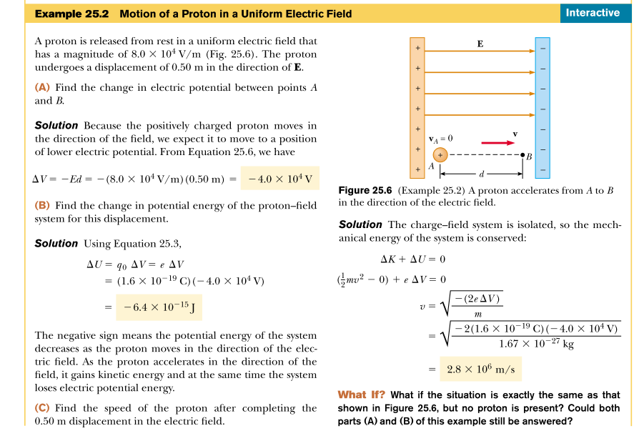

 | Sabendo: q, deltaV, m
v (ponto b) | 5.931E+05

verificacao (vi=0) | 5.931E+05

Delta Vp em KV
deltaV (KV) | y = h = 0,01; [m]
 | delta Va = 2; [KV] | delta Va = 3; [KV] | delta Va = 4; [KV] | delta Va = 4.5; [KV] | delta Va; [kV]
0.09 | 0.8 | 1.1 | 1.5 | 1.8
0.08 | 1 | 1.5 | 2 | 2.3
0.07 | 1.4 | 2 | 2.7 | 3.1
0.06 | 2.1 | 3.1 | 4.2 | 4.6
0.05 | 3.7 | 5.3 | 7.4 | 8.3
0.04 | 8.6 | 10.1
x = d; [m]

 | delta Va = 2; [KV] | delta Va = 3; [KV] | delta Va = 4; [KV] | delta Va = 4.5; [KV]
0.09 | 0.8 | 1.1 | 1.5 | 1.8
0.08 | 1 | 1.5 | 2 | 2.3
0.07 | 1.4 | 2 | 2.7 | 3.1
0.06 | 2.1 | 3.1 | 4.2 | 4.6
0.05 | 3.7 | 5.3 | 7.4 | 8.3
0.04 | 8.6 | 10.1

 |  |  |  | INPUT DATA
 |  |  |  | FORMULA
 |  |  |  | CONSTANTS
 |  |  |  | TITLE

v0 - velocidade inicial
 | 2.00E+03 | 3.00E+03 | 4.00E+03 | 4.50E+03
 | delta Va = 2; [KV] | delta Va = 3; [KV] | delta Va = 4; [KV] | delta Va = 4.5; [KV] | delta Va; [kV]
v0; [m/s] | 2.652E+07 | 3.248E+07 | 3.751E+07 | 3.978E+07

q (carga electrica: C) | massa (electrao: Kg) |  |  | INPUT DATA
-1.602E-19 | 9.110E-31 |  |  | FORMULA
constante | constante |  |  | CONSTANTS
 |  |  |  | TITLE

Campo E
campo E (V/m) | y=0,01; [m]
 | campo E para deltaVa = 2; [KV] | campo E para deltaVa = 3; [KV] | campo E para deltaVa = 4; [KV] | campo E para deltaVa = 4.5; [KV]
9.00E-02 | -9.877E+03 | -1.481E+04 | -1.975E+04 | -2.222E+04
8.00E-02 | -1.250E+04 | -1.875E+04 | -2.500E+04 | -2.812E+04
7.00E-02 | -1.633E+04 | -2.449E+04 | -3.265E+04 | -3.673E+04
6.00E-02 | -2.222E+04 | -3.333E+04 | -4.444E+04 | -5.000E+04
5.00E-02 | -3.200E+04 | -4.800E+04 | -6.400E+04 | -7.200E+04
4.00E-02 | -5.000E+04 | -7.500E+04
x; [m]

 | delta Va = 2; [KV] | delta Va = 3; [KV] | delta Va = 4; [KV] | delta Va = 4.5; [KV]
0.09 | 0.8 | 1.1 | 1.5 | 1.8
0.08 | 1 | 1.5 | 2 | 2.3
0.07 | 1.4 | 2 | 2.7 | 3.1
0.06 | 2.1 | 3.1 | 4.2 | 4.6
0.05 | 3.7 | 5.3 | 7.4 | 8.3
0.04 | 8.6 | 10.1
 |  |  |  | INPUT DATA
 |  |  |  | FORMULA
 |  |  |  | CONSTANTS
 |  |  |  | TITLE

q (carga electrica: C) | massa (electrao: Kg) | h (altura: m)
-1.602E-19 | 9.110E-31 | 1.000E-02
constante | constante | constante

 | 2 | 3 | 4 | 4.5
 | delta Va = 2; [KV] | delta Va = 3; [KV] | delta Va = 4; [KV] | delta Va = 4.5; [KV]
v0; [m/s] | 2.652E+07 | 3.248E+07 | 3.751E+07 | 3.978E+07

Campo E em funcao delta Vp
 | E(delta Vp)
0.8 | -9.88E+03
1 | -1.25E+04
1.4 | -1.63E+04
2.1 | -2.22E+04
3.7 | -3.20E+04
8.6 | -5.00E+04
1.1 | -1.48E+04
1.5 | -1.88E+04
2 | -2.45E+04
3.1 | -3.33E+04
5.3 | -4.80E+04
10.1 | -7.50E+04
1.5 | -1.98E+04
2 | -2.50E+04
2.7 | -3.27E+04
4.2 | -4.44E+04
7.4 | -6.40E+04
1.8 | -2.22E+04
2.3 | -2.81E+04
3.1 | -3.67E+04
4.6 | -5.00E+04
8.3 | -7.20E+04

delta Vp
(eixo xx)

